Tek na 60 m
Uredi tabelo (podatke na eno decimalno mesto natančno), oblikovno.
Na levi strani dodaj stolpec in zapiši števila od 1-16.
Podatke uredi po abecedi - po priimkih od Ž-A.
Sestavi tabelo rezultatov in pri obdelavi podatkov uporabi funkcije COUNT, SUM, MAX, MIN, AVERAGE (na dva načina: prvi je uporaba funkcije, drugi je obrazec za izračun povprečja – vsota posameznih/ s številom podatkov).
Nariši graf, ki najbolj natančno in pregledno prikazuje porabljen čas in št.dijakov- z vsemi podrobnostmi!!
Vsi podatki naj bodo vidni, legenda in naslov sta obvezna.

 |  |  | Tek na 60 m [s]
1. | Ana | Antonič | 8.9
2. | Marko | Vidic | 6.9
3. | Jure | Peroša | 7.2
4. | Jernej | Milič | 10.9
5. | Nika | Sedmak | 8
6. | Maja | Novak | 8.3
7. | Nuša | Osterman | 10.2
8. | Ana | Lunaček | 10.1
9. | Tine | Javornik | 10.1
10. | Urban | Černe | 12
11. | Tomaž | Zupančič | 7.1
12. | Vedran | Teme | 8.5
13. | Klemen | Štular | 7.8
14. | Žana | Šošter | 8.2

 |  | COUNT
 |  | SUM
 |  | MAKSIMALNO
 |  | MINIMALNO
 |  | POVPREČJE1
 |  | POVPREČJE 2

Nakup v trgovini-kalkulator
Nakup v športni trgovini - kalkulator
Ustvari tabelo, ki ti bo preračunavala stroške nakupa petih športnih artiklov.
Cene si lahko v celoti izmisliš!!
V denarnici imaš 373,40€.
Ostanek naj se avtomatično preračuna.
Če imamo v denarnici še kaj denarja, naj bo znesek zapisan v zelenem polju, če gremo v minus, naj se polje obarva
v rdečo. V primeru, da imamo v denarnici 0 €, naj se polje obarva v oranžno barvo.

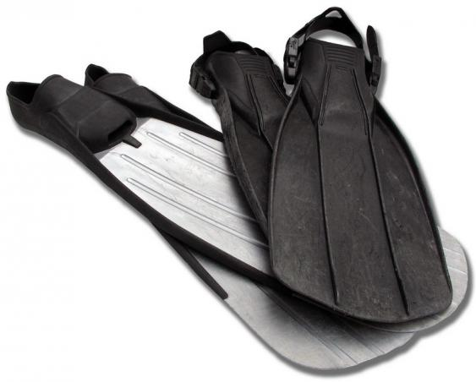
Artikel | število artiklov | cena artikla | cena skupaj | Denar v denarnici
plavutke

 |  | skupaj stroški
 |  | Ostanek

Izpit
1. Oblikuj dano tabelo - dodaj številčenje (vsaka oseba dobi številko, začni pri 1) , pobarvaj in uredi polje Ime, in polje Priimek (font:12, bold).
V celico A2 - vnesi funkcijo TODAY.
2. Dodaj stolpec: Uspeh na izpitu. Podatki si vrstijo od zgoraj navzdol: 105,146,144,147,120,138,112. Vseh možnih točk: 150. Izračunaj uspeh v % in določi oceno.
4. Skrij vrstice od 23-45.

 |  | Točke: | %
Tomo | Cankar
Silva | Česen
Marko | Pegan
Janko | Zadražnik
Izar | Kmet
Anja | Kos
Aljaž | Kersnik

Višina dijakov
Višina dijakov v razredu [v cm]
-Uredi tabelo.
Razišči funkcije pogojnega oblikovanja za podatke, ki so v tabeli.
- polnilo s prehajanjem uporabi pri teži.
- pri višini pobarvaj z zeleno 12% najvišjih dijakov.
- z modrim polnilom označi 5 najtežjih dijakov.
- z rdečo obrobo označi celice, kjer je zapisana številka noge 42.

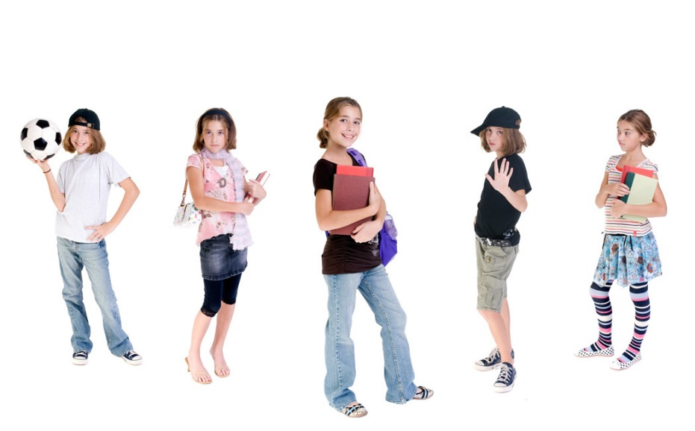
 | Višina dijakov v cm | Teža dijakov v kg | Številka noge
Dijak 1 | 178 | 65 | 40
Dijak 2 | 180 | 76 | 41
Dijak 3 | 201 | 92 | 46
Dijak 4 | 203 | 98 | 46
Dijak 5 | 198 | 86 | 45
Dijak 6 | 163 | 55 | 38
Dijak 7 | 182 | 81 | 41
Dijak 8 | 184 | 81 | 42
Dijak 9 | 187 | 69 | 41
Dijak 10 | 175 | 76 | 40
Dijak 11 | 176 | 79 | 39
Dijak 12 | 174 | 80.3 | 39
Dijak 13 | 185 | 81 | 42
Dijak 14 | 189 | 96 | 42
Dijak 15 | 192 | 90 | 44
Dijak 16 | 178 | 86 | 42
Dijak 17 | 187 | 76 | 43
Dijak 18 | 187 | 73 | 44

Graf funkcije
Prvi zavihek: GRAF FUNKCIJE f(x).
Oblikuj tabelo s 25 podatki za spremenljivko x.
Tabeliraj tri funkcije: f(x)=3x³-x²-5x .
X je element intervala x$∈$ [2,-4), elementi si sledijo s korakom k = - 0,5.
Nariši razpršeni graf funkcije f(x), katerega primerno uredi (naslov, legenda,...).
Funkcijo f(x) s pogojni oblikovanjem z rumenim polnilom označi celice, ki so nad povprečjem.

Barva oči
Barva oči
V razredu ima Manca modre oči, Tine zelene, Maj modre, Julija modre, Tamara rjave, Luka rjave, Miha modre, Manca modre, Tina zelene, Tina rjave, Nejc rjave, Tim modre, Roman rjave, Jure rjave, Mitja rjave, Urša modre, Mojca rjave in Tomaž modre, Silvo rjave.
Podatke natančno prikaži v tabeli in s tortnim diagramom.
Uporabi funkcije count, counta, countif.
Vstavi STOLPČNI diagram, ki prikazuje barvo oči in število učencev. Diagram naj bo oblikovan tako, da bo barva STOLPCA ustrezala barvi oči, naslov, legenda in vsi pomembni številčni podatki so obvezni.

